图表标签
 |  |  |  |  | 时间一 | 时间二
 |  |  |  | 指标一
 |  |  |  | 指标二

单日 | 两个指标
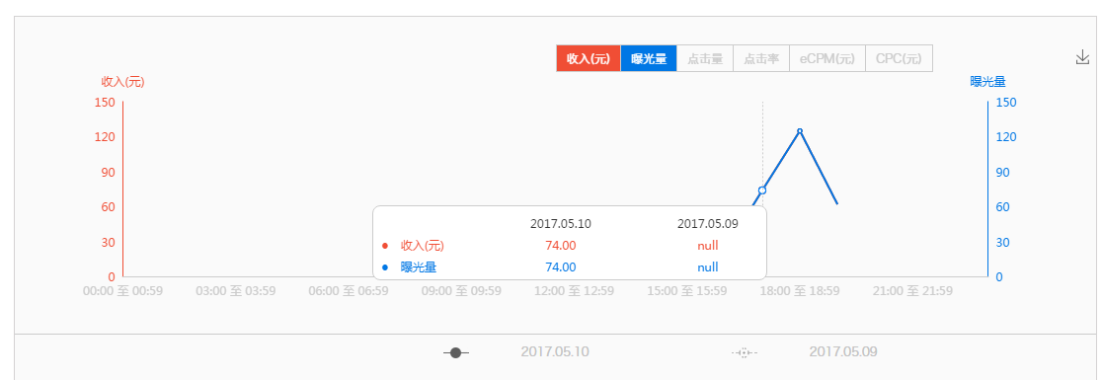

 |  |  |  |  |  |  | 单日的
 |  |  |  |  | 2017.05.10 |  | 表头加上小时
 |  |  |  |  | 18:00至18:59
 |  |  |  | 收入（元） | 74
 |  |  |  | 曝光量 | 74

单日 | 一个指标

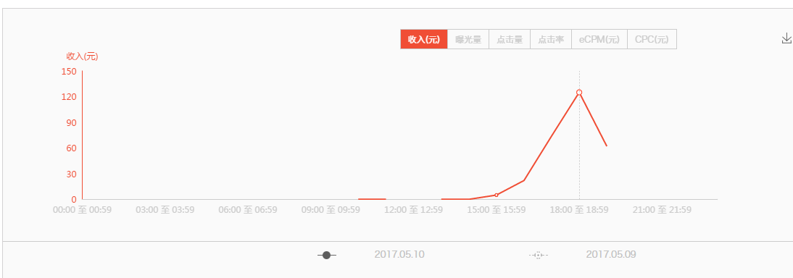
 |  |  |  |  | 2017.05.10
 |  |  |  |  | 18:00至18:59
 |  |  |  | 收入（元） | 74

单日 | 一个指标 | 对比 | 有一天无数据

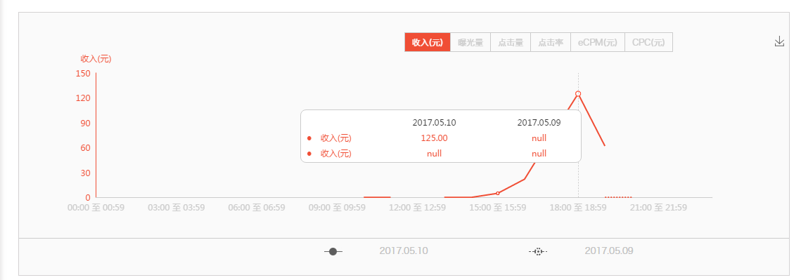

 |  |  |  |  | 2017.05.10
 |  |  |  |  | 18:00至18:59
 |  |  |  | 收入（元） | 74

单日 | 一个指标 | 对比

 |  |  |  |  | 2017.05.10 | 2017.05.09
 |  |  |  |  | 18:00至18:59 | 18:00至18:59
 |  |  |  | 收入（元） | 62 | 0.03

多日 | 一个指标 | 无对比

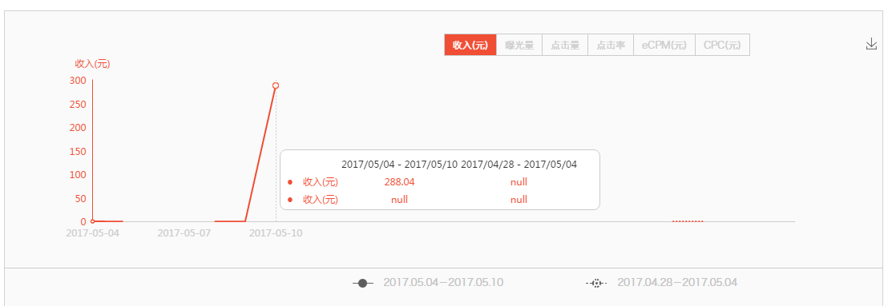
 |  |  |  |  | 2017.05.10 |  | 多日的
 |  |  |  | 收入（元） | 288.04 |  | 表头只显示数据的日期

多日 | 一个指标 | 有对比

 |  |  |  |  | 2017.05.10 | 2017.05.03
 |  |  |  | 收入（元） | 288.04 | 0.46

多日 | 一个指标 | 有对比 | 只有一个有数据



 |  |  |  |  | 2017.04.30
 |  |  |  | 收入（元） | 0

多日 | 两个指标 | 无对比
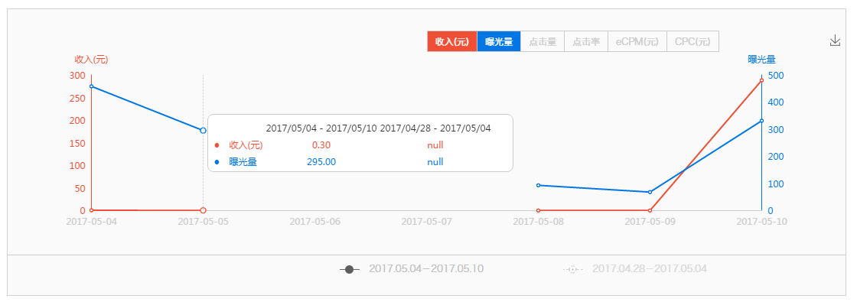

 |  |  |  |  | 2017.05.10
 |  |  |  | 收入（元） | 0.3
 |  |  |  | 曝光量 | 295

多日 | 两个指标 | 有对比
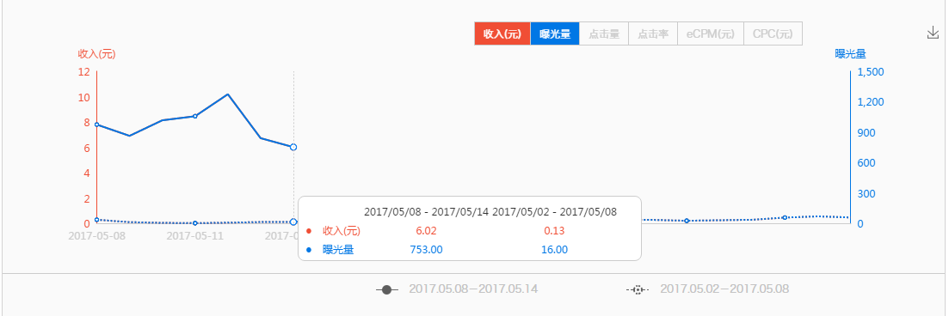
 |  |  |  |  | 2017.05.12 | 2017.05.05
 |  |  |  | 收入（元） | 6.02 | 0.13
 |  |  |  | 曝光量 | 753 | 16

多日 | 两个指标 | 有对比 | 只有一个有数据
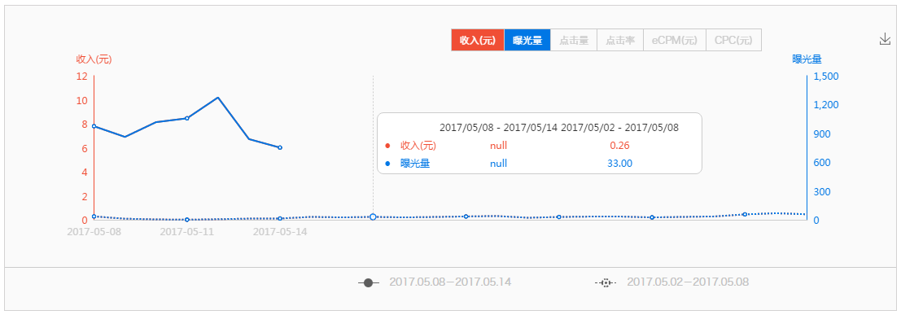

 |  |  |  |  | 2017.05.15
 |  |  |  | 收入（元） | 6.02
 |  |  |  | 曝光量 | 753

饼图标签
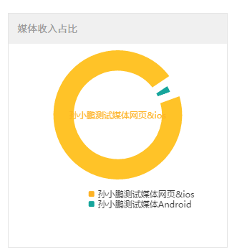

媒体名称 | 收入
孙小鹏测试媒体网页&ios | 0.05
孙小鹏测试媒体Android | 0.02

线形图标签
 | 数字一 | 数字二
7/6/2017 | 2015 | 3291
7/7/2017 | 2016 | 3092
7/8/2017 | 2017 | 3293
7/9/2017 | 1018 | 3894
7/10/2017 | 2019 | 0
7/11/2017 | 2020 | 3296
7/12/2017 | 1521 | 3297
7/13/2017 | 2015 | 3298
7/14/2017 | 2016
7/15/2017 | 2017
日期 | 数字一 | 数字二
2017-07-06 | 2015 | 3291
2017-07-07 | 2016 | 3092
2017-07-08 | 2017 | 3293
2017-07-09 | 1018 | 3894
2017-07-10 | 2019 | 0
2017-07-11 | 2020 | 3296
2017-07-12 | 1521 | 3297
2017-07-13 | 2015 | 3298
2017-07-14 | 2016
2017-07-15 | 2017

